상품제안서
주문제작 탁상캘린더 150x190mm | 상품코드: S38102

 |  |  |  |  |  |  | 02-713-8555 | www.synergygift.co.kr
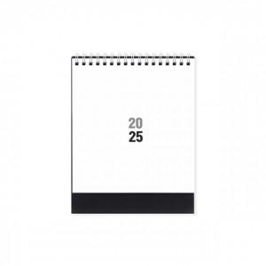 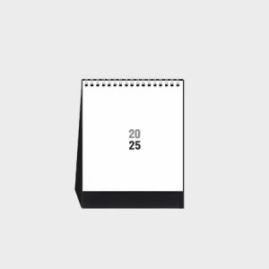

【상세/제작정보】 | <p><span style="font-size: 14pt;">* 택배비&nbsp; 1박스당 50개 포장 / 박스당 5,000원 청구됩니다.</span></p><p>&nbsp;</p>

【인쇄/포장옵션】 | 금박, 은박, 기타 / 비규격미포장

【공급단가】 | 수량 | 100~ | 300~ | 500~ | 1,000~ | 3,000~
*VAT별도 | 단가 | 6,500원 | 3,040원 | 2,510원 | 1,690원 | 1,360원

【상품 URL】 | https://www.synergygift.co.kr:443/src/goods_detail.php?gdno=38102

